エビデンス
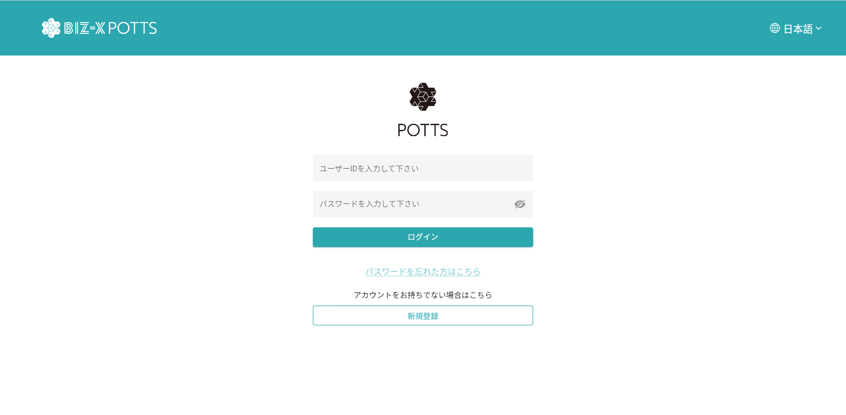
１，画面初期化



ユーザー名とパスワードを入力し、ログインをクリックします

２，パスワード忘れる

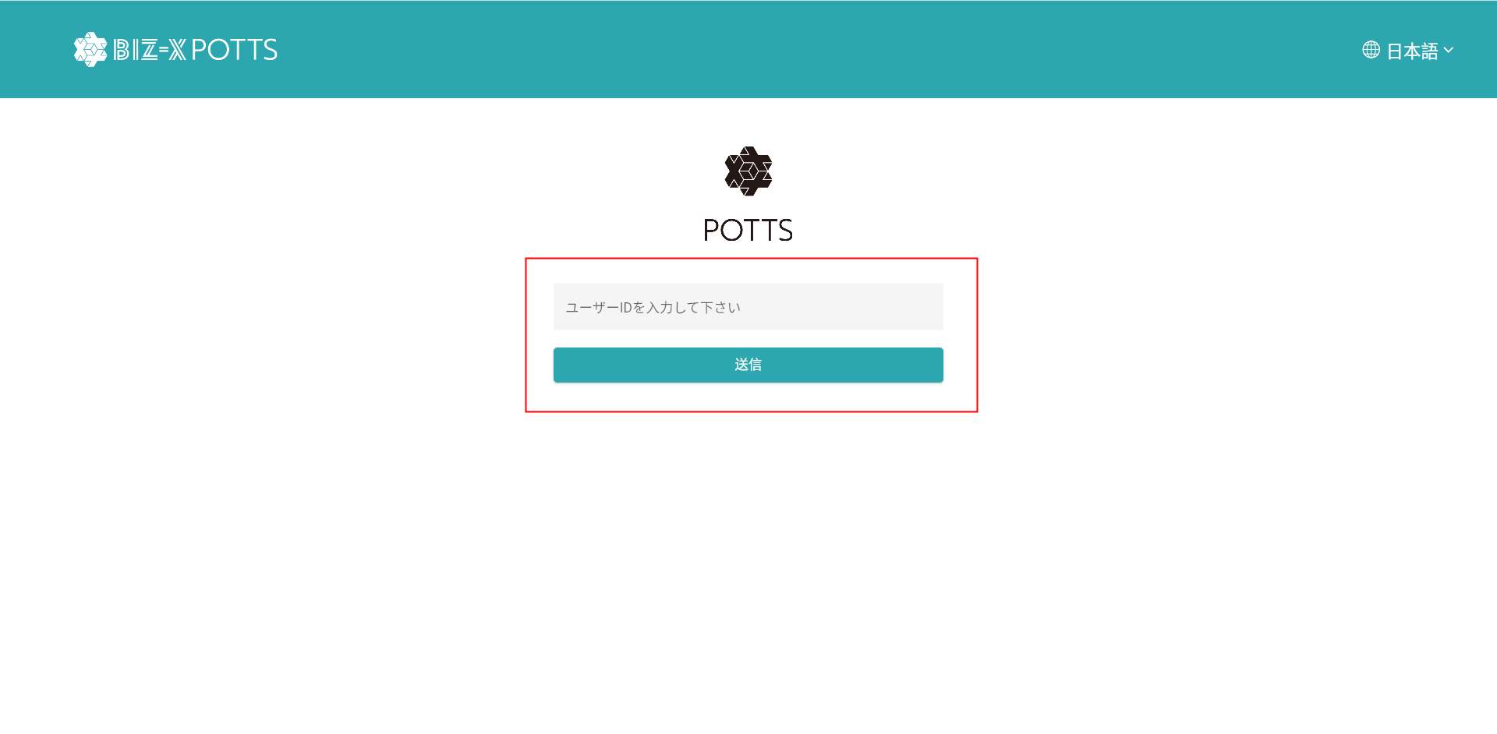

リセットmailを送信

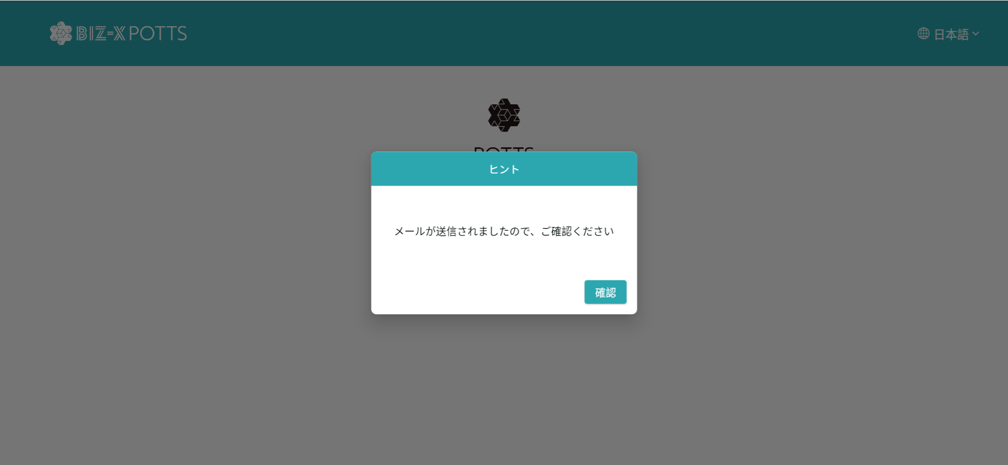

３，mailレンクをクリック

４，パスワード再設定

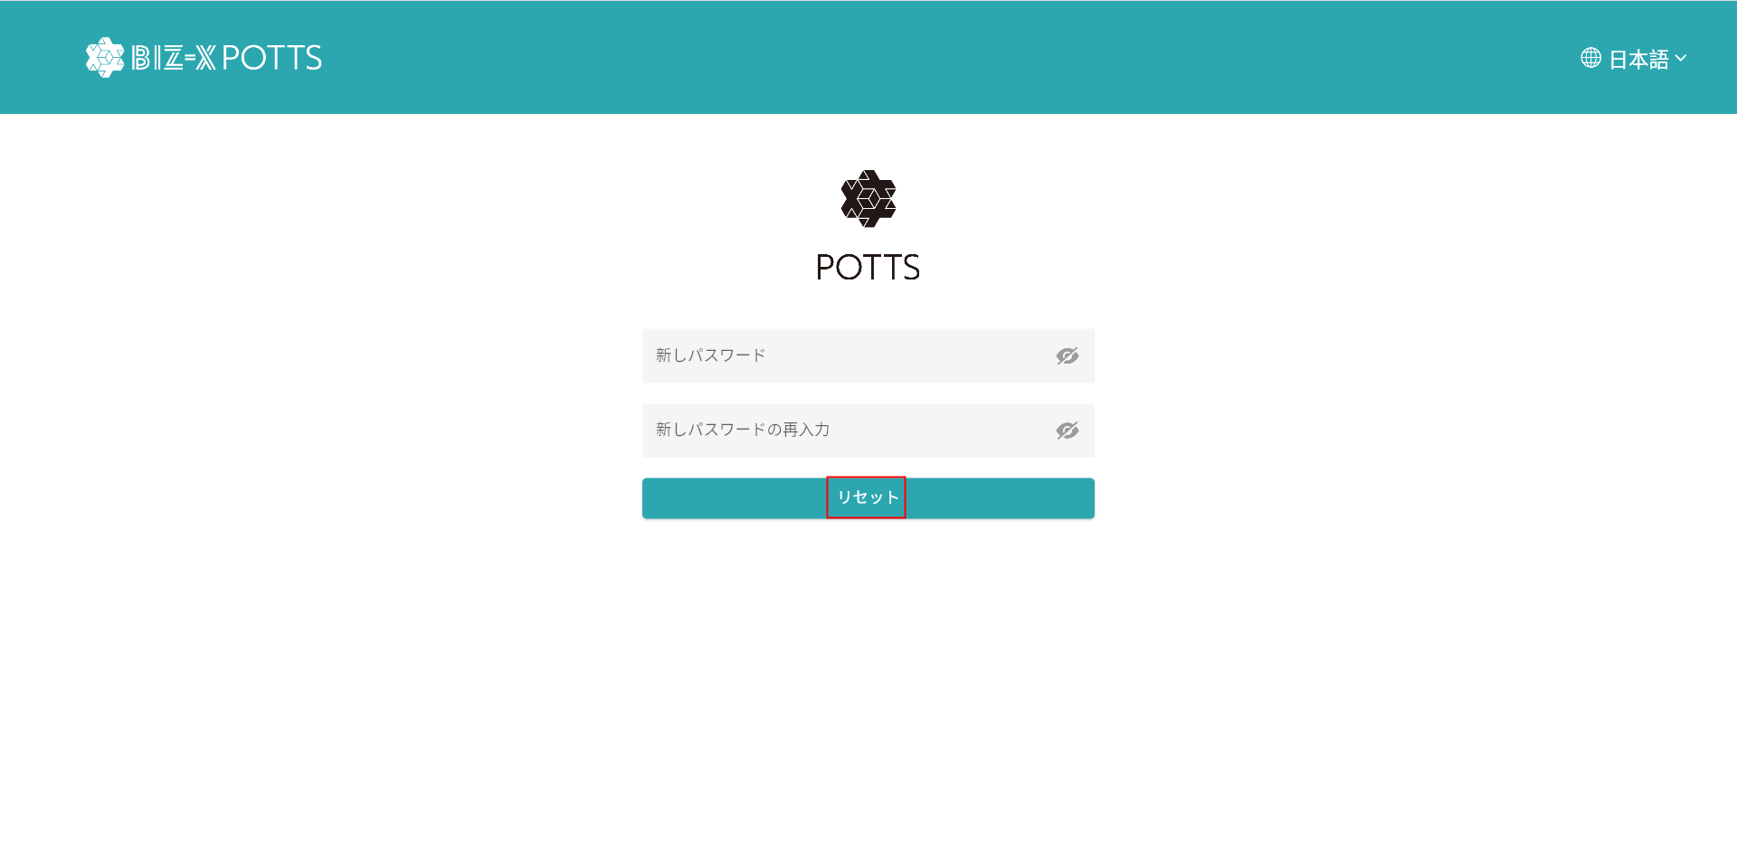

新パスワードを入力する。パスワードをリセットする

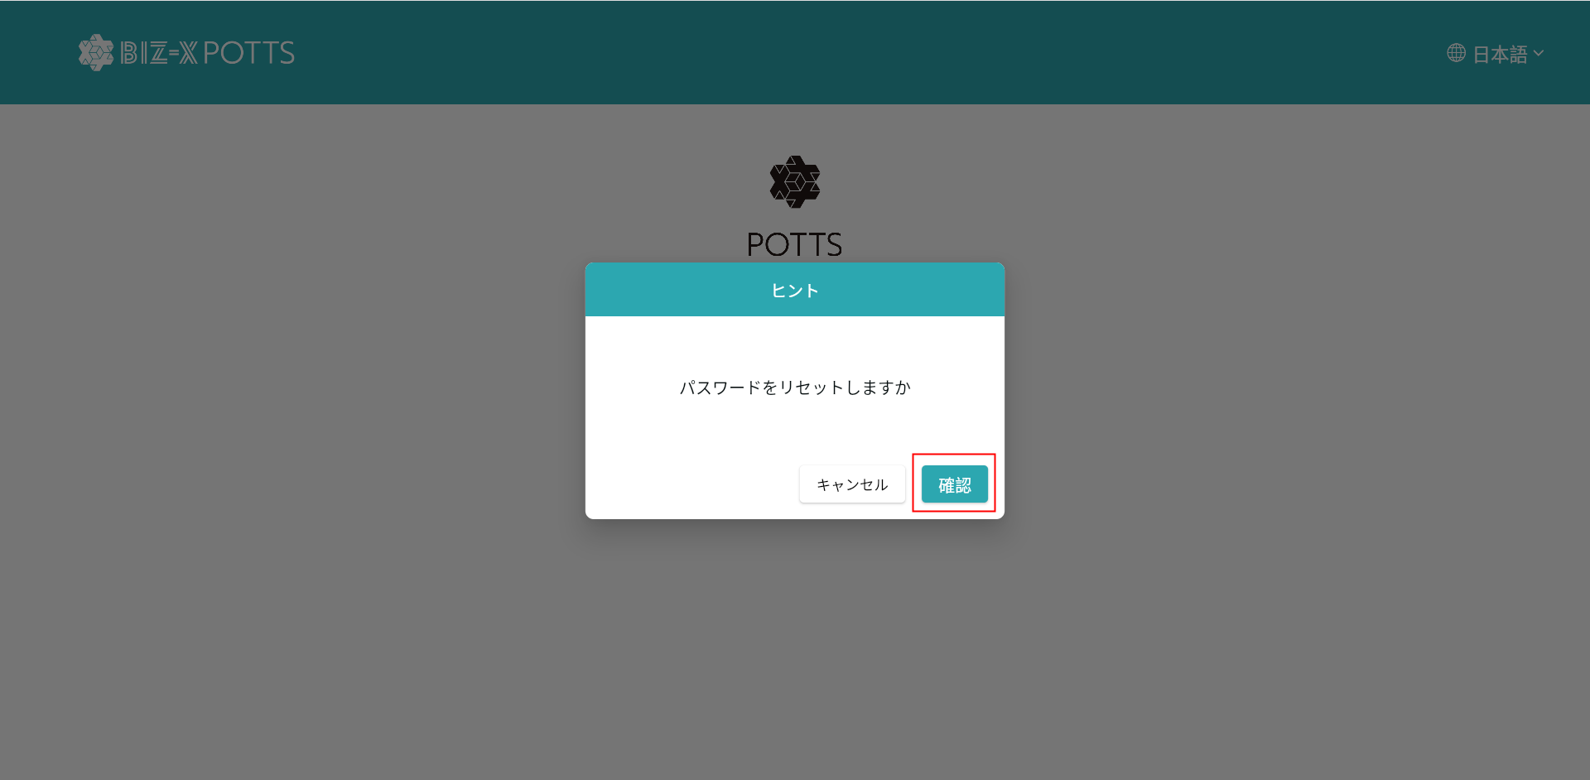

ログインページのジャンプ

